1-1
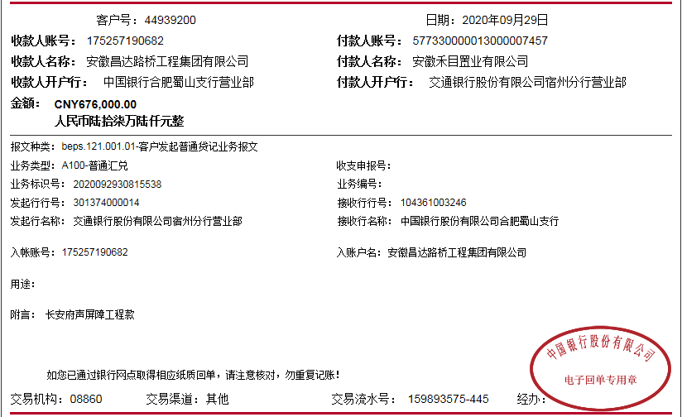
工程款支付证书
工程名称 |  | 京台高速长安府段声屏障基础及安装工程 |  |  |  |  | 建设单位 |  |  |  |  |  |  | ERP编号 |  | 12922 | 档案编号 |  | 2020034
合同金额 |  | 3,380,000.00 |  |  | 中标时间 | 2020.9.14 | 已提供工程资料 |  | 中标通知书、施工合同、投资协议 |  |  |  |  | 保存地址 |  | 合肥 | 责任单位 |  | 东部大区
决算金额 |  |  |  |  | 决算时间 |  | 项目部印章 |  | 无 |  |  |  |  | 施工人 |  | 左 兵13645691849 | 区域责任人 | 施迎东 | 省办负责人 | 施迎东
序号 | 经营填写 |  |  |  |  | 工程填写 | 经营填写 |  |  | 财务填写 |  | 经营、工程、质安填写 |  | 区域负责人 |  | 申请部门填写财务核对 |  |  | 本次支付 金额 | 剩余款项
 | 到款情况 |  |  |  |  |  | 暂列金 |  |  | 代缴税金 |  | 其他扣款 |  | 预留款 |  | 成本票
 | 日期 | 工程款金额 | 周转金金额 | 到款银行 | 到款账户 | 完成进度 | 比例 | 金额 | 备注 | 金额 | 备注 | 金额 | 备注 | 金额 | 备注 | 供货单位 | 合同额 | 成本票额
1 | 2020-09-29 | 676,000.00 |  | 中行 | 175 257 190 682 |  | 2.0% | 13,520.00 |  | 6962.8 | 1%企税6760元，印花税202.8元 | 100.00 | 转账费 | 2,548.50 | 暂扣企税 | 江苏华之杰环境科技有限公司-声屏障采购 开户行：江苏银行宜兴城中支行 账号：2922 0188 0000 5645 3 | 1,450,064.00 | 629,160.00 | 629,160.00
 |  |  |  |  |  |  |  |  |  |  |  | 500.00 | 2020-9-24外经证

合计 |  | 676000 | 0.00 |  |  |  | - | 13,520.00 |  | 6,962.80 |  | 600.00 | - | 2,548.50 | - | - |  |  | 629,160.00 | 23208.70
本次结算、支付明细 |  | 应支付金额 |  |  | 629160.00 |  | 本次支付金额 |  |  |  |  |  | 小写 | 629,160.00
 |  | 已支付金额 |  |  | 0.00 |  |  |  |  |  |  |  | 大写 | RMB629160

2-1
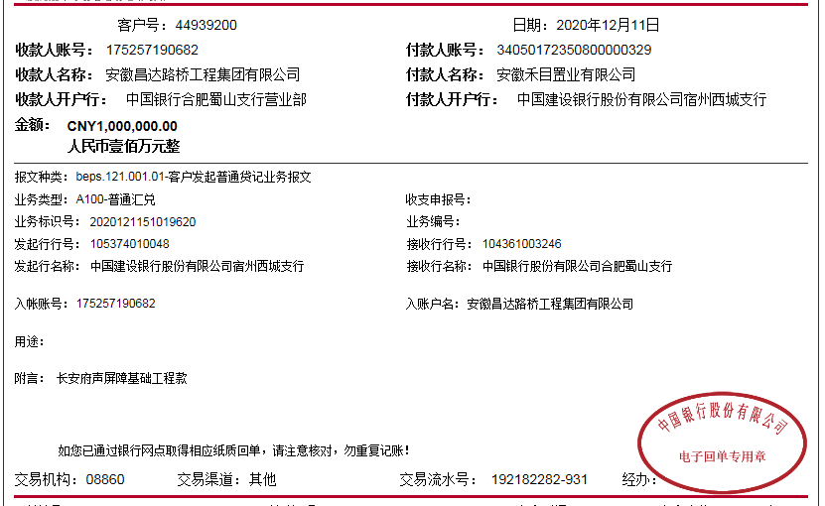
工程款支付证书
工程名称 |  | 京台高速长安府段声屏障基础及安装工程 |  |  |  |  | 建设单位 |  |  |  |  |  |  | ERP编号 |  | 12922 | 档案编号 |  | 2020034
合同金额 |  | 3,380,000.00 |  |  | 中标时间 | 2020.9.14 | 已提供工程资料 |  | 中标通知书、施工合同、投资协议 |  |  |  |  | 保存地址 |  | 合肥 | 责任单位 |  | 东部大区
决算金额 |  |  |  |  | 决算时间 |  | 项目部印章 |  | 无 |  |  |  |  | 施工人 |  | 左 兵13645691849 | 区域责任人 | 施迎东 | 省办负责人 | 施迎东
序号 | 经营填写 |  |  |  |  | 工程填写 | 经营填写 |  |  | 财务填写 |  | 经营、工程、质安填写 |  | 区域负责人 |  | 申请部门填写财务核对 |  |  | 本次支付 金额 | 剩余款项
 | 到款情况 |  |  |  |  |  | 暂列金 |  |  | 代缴税金 |  | 其他扣款 |  | 预留款 |  | 成本票
 | 日期 | 工程款金额 | 周转金金额 | 到款银行 | 到款账户 | 完成进度 | 比例 | 金额 | 备注 | 金额 | 备注 | 金额 | 备注 | 金额 | 备注 | 供货单位 | 合同额 | 成本票额
1 | 2020-09-29 | 676,000.00 |  | 中行 | 175 257 190 682 |  | 2.0% | 13,520.00 |  | 6962.8 | 1%企税6760元，印花税202.8元 | 100.00 | 转账费 | 2,548.50 | 暂扣企税 | 江苏华之杰环境科技有限公司-声屏障采购 开户行：江苏银行宜兴城中支行 账号：2922 0188 0000 5645 3 | 1,450,064.00 | 629,160.00 | 629,160.00
 |  |  |  |  |  |  |  |  |  |  |  | 500.00 | 2020-9-24外经证
2 | 2020-11-26 |  |  |  |  |  |  |  |  |  |  | 50.00 | 转账费 |  |  | 中国人民财产保险股份有限公司巢湖市分公司-一切险 开户行：中国工商银行合肥市淮河路支行 账号：9558 8513 0200 0125 185 |  |  | 10,795.72
3 | 2020-12-11 | 1,000,000.00 |  | 中行 | 175 257 190 682 |  | 2.0% | 20,000.00 |  |  | 账号剩余391178元，等下个星期钱会计办好开户回合肥算税 | 150.00 | 转账费 |  |  | 中国人民财产保险股份有限公司巢湖市分公司-一切险 开户行：中国工商银行合肥市淮河路支行 账号：9558 8513 0200 0125 185 |  |  | 1,034.28
 |  |  |  |  |  |  |  |  |  |  |  |  |  |  |  | 江苏华之杰环境科技有限公司-声屏障采购 开户行：江苏银行宜兴城中支行 账号：2922 0188 0000 5645 3 | 1,450,064.00 |  | 600,000.00

合计 |  | 1676000 | 0.00 |  |  |  | - | 33,520.00 |  | 6,962.80 |  | 800.00 | - | 2,548.50 | - | - |  |  | 1,240,990.00 | 391178.70
本次结算、支付明细 |  | 应支付金额 |  |  | 601034.28 |  | 本次支付金额 |  |  |  |  |  | 小写 | 601,034.28
 |  | 已支付金额 |  |  | 0.00 |  |  |  |  |  |  |  | 大写 | RMB601034.28

3-1

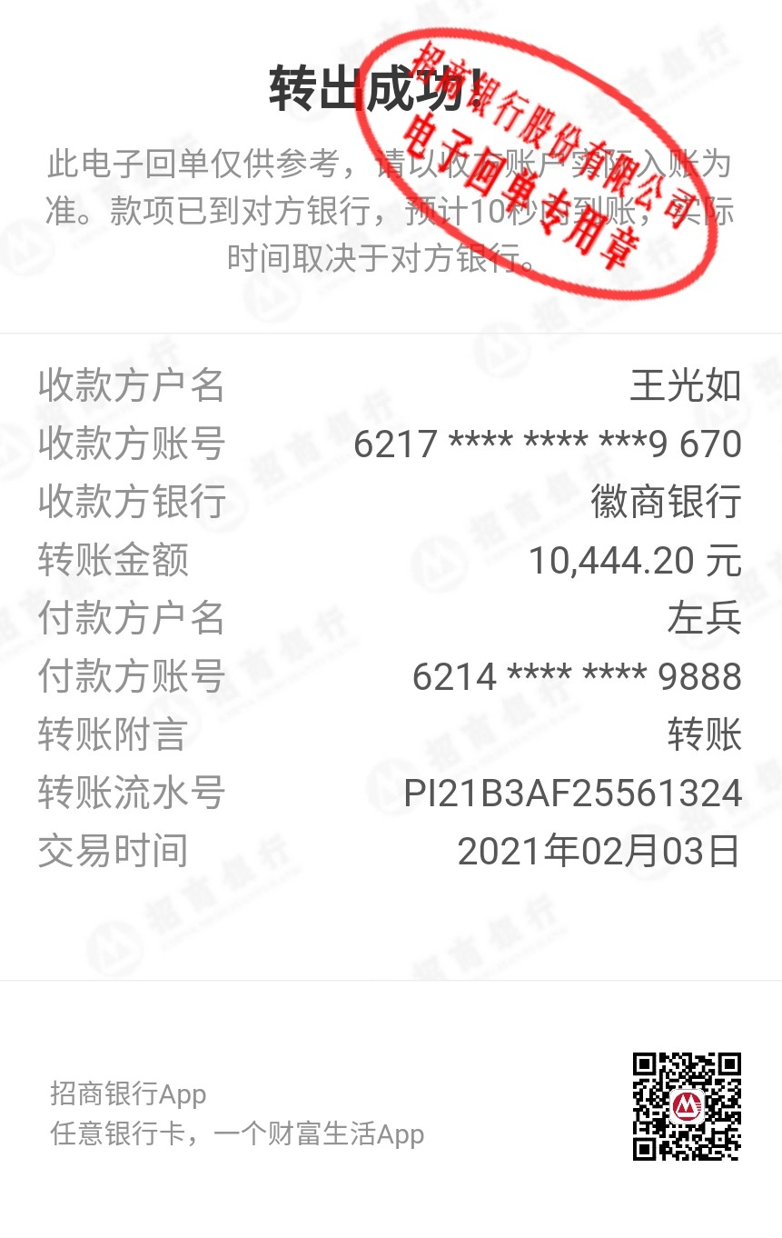
工程款支付证书
工程名称 |  | 京台高速长安府段声屏障基础及安装工程 |  |  |  |  | 建设单位 |  |  |  |  |  |  | ERP编号 |  | 12922 | 档案编号 |  | 2020034
合同金额 |  | 3,380,000.00 |  |  | 中标时间 | 2020.9.14 | 已提供工程资料 |  | 中标通知书、施工合同、投资协议 |  |  |  |  | 保存地址 |  | 合肥 | 责任单位 |  | 东部大区
决算金额 |  | 3,380,000.00 |  |  | 决算时间 |  | 项目部印章 |  | 无 |  |  |  |  | 施工人 |  | 左 兵13645691849 | 区域责任人 | 施迎东 | 省办负责人 | 施迎东
序号 | 经营填写 |  |  |  |  | 工程填写 | 经营填写 |  |  | 财务填写 |  | 经营、工程、质安填写 |  | 区域负责人 |  | 申请部门填写财务核对 |  |  | 本次支付 金额 | 剩余款项
 | 到款情况 |  |  |  |  |  | 暂列金 |  |  | 代缴税金 |  | 其他扣款 |  | 预留款 |  | 成本票
 | 日期 | 工程款金额 | 周转金金额 | 到款银行 | 到款账户 | 完成进度 | 比例 | 金额 | 备注 | 金额 | 备注 | 金额 | 备注 | 金额 | 备注 | 供货单位 | 合同额 | 成本票额
1 | 2020-09-29 | 676,000.00 |  | 中行 | 175 257 190 682 |  | 2.0% | 13,520.00 |  | 6962.8 | 1%企税6760元，印花税202.8元 | 100.00 | 转账费 | 2,548.50 | 暂扣企税 | 江苏华之杰环境科技有限公司-声屏障采购 开户行：江苏银行宜兴城中支行 账号：2922 0188 0000 5645 3 | 1,450,064.00 | 629,160.00 | 629,160.00
 |  |  |  |  |  |  |  |  |  |  |  | 500.00 | 2020-9-24外经证
2 | 2020-11-26 |  |  |  |  |  |  |  |  |  |  | 50.00 | 转账费 |  |  | 中国人民财产保险股份有限公司巢湖市分公司-一切险 开户行：中国工商银行合肥市淮河路支行 账号：9558 8513 0200 0125 185 |  |  | 10,795.72
3 | 2020-12-11 | 1,000,000.00 |  | 中行 | 175 257 190 682 |  | 2.0% | 20,000.00 |  |  | 账号剩余391178元，等下个星期钱会计办好开户回合肥算税 | 150.00 | 转账费 |  |  | 中国人民财产保险股份有限公司巢湖市分公司-一切险 开户行：中国工商银行合肥市淮河路支行 账号：9558 8513 0200 0125 185 |  |  | 1,034.28
 |  |  |  |  |  |  |  |  |  |  |  |  |  |  |  | 江苏华之杰环境科技有限公司-声屏障采购 开户行：江苏银行宜兴城中支行 账号：2922 0188 0000 5645 3 | 1,450,064.00 |  | 600,000.00
4 | 2021-01-26 | 900,000.00 |  | 中行 | 175 257 190 682 |  | 2.0% | 34,080.00 | 剩余全部管理费 | 54511.8 |  | 200.00 | 转账费 | -2,548.50 | 退暂扣企税 | 宜兴市华鹰地基工程有限公司-分包 开户行：江苏宜兴农村商业银行环科园支行 账号：320 223 6501 2010 0002 5326 | 818,928.00 |  | 600,000.00
 |  |  |  |  |  |  |  |  |  | 10444.2 | 已转王光如账号 |  |  |  |  | 安徽华宇交通工程设计咨询有限公司-劳务 开户行：江苏宜兴农村商业银行环科园支行 账号：1024 2010 2100 0323 659 | 932,000.00 |  | 604,935.40
 |  |  |  |  |  |  |  |  |  | -10444.2

合计 |  | 2576000 | 0.00 |  |  |  | - | 67,600.00 |  | 61,474.60 |  | 1,000.00 | - | 0.00 | - | - |  |  | 2,445,925.40 | 0.00
本次结算、支付明细 |  | 应支付金额 |  |  | 1204935.40 |  | 本次支付金额 |  |  |  |  |  | 小写 | 1,204,935.40
 |  | 已支付金额 |  |  | 0.00 |  |  |  |  |  |  |  | 大写 | RMB1204935.4

4-1
工程款支付证书
工程名称 |  | 京台高速长安府段声屏障基础及安装工程 |  |  |  |  | 建设单位 |  |  |  |  |  |  | ERP编号 |  | 12922 | 档案编号 |  | 2020034
合同金额 |  | 3,380,000.00 |  |  | 中标时间 | 2020.9.14 | 已提供工程资料 |  | 中标通知书、施工合同、投资协议、结算 |  |  |  |  | 保存地址 |  | 合肥 | 责任单位 |  | 东部大区
决算金额 |  | 3,380,000.00 |  |  | 决算时间 |  | 项目部印章 |  | 无 |  |  |  |  | 施工人 |  | 左 兵13645691849 | 区域责任人 | 施迎东 | 省办负责人 | 施迎东
序号 | 经营填写 |  |  |  |  | 工程填写 | 经营填写 |  |  | 财务填写 |  | 经营、工程、质安填写 |  | 区域负责人 |  | 申请部门填写财务核对 |  |  | 本次支付 金额 | 剩余款项
 | 到款情况 |  |  |  |  |  | 暂列金 |  |  | 代缴税金 |  | 其他扣款 |  | 预留款 |  | 成本票
 | 日期 | 工程款金额 | 周转金金额 | 到款银行 | 到款账户 | 完成进度 | 比例 | 金额 | 备注 | 金额 | 备注 | 金额 | 备注 | 金额 | 备注 | 供货单位 | 合同额 | 成本票额
1 | 2020-09-29 | 676,000.00 |  | 中行 | 175 257 190 682 |  | 2.0% | 13,520.00 |  | 6962.8 | 1%企税6760元，印花税202.8元 | 100.00 | 转账费 | 2,548.50 | 暂扣企税 | 江苏华之杰环境科技有限公司-声屏障采购 开户行：江苏银行宜兴城中支行 账号：2922 0188 0000 5645 3 | 1,450,064.00 | 629,160.00 | 629,160.00
 |  |  |  |  |  |  |  |  |  |  |  | 500.00 | 2020-9-24外经证
2 | 2020-11-26 |  |  |  |  |  |  |  |  |  |  | 50.00 | 转账费 |  |  | 中国人民财产保险股份有限公司巢湖市分公司-一切险 开户行：中国工商银行合肥市淮河路支行 账号：9558 8513 0200 0125 185 |  |  | 10,795.72
3 | 2020-12-11 | 1,000,000.00 |  | 中行 | 175 257 190 682 |  | 2.0% | 20,000.00 |  |  | 账号剩余391178元，等下个星期钱会计办好开户回合肥算税 | 150.00 | 转账费 |  |  | 中国人民财产保险股份有限公司巢湖市分公司-一切险 开户行：中国工商银行合肥市淮河路支行 账号：9558 8513 0200 0125 185 |  |  | 1,034.28
 |  |  |  |  |  |  |  |  |  |  |  |  |  |  |  | 江苏华之杰环境科技有限公司-声屏障采购 开户行：江苏银行宜兴城中支行 账号：2922 0188 0000 5645 3 | 1,450,064.00 |  | 600,000.00
4 | 2021-01-26 | 900,000.00 |  | 中行 | 175 257 190 682 |  | 2.0% | 34,080.00 | 剩余全部管理费 | 54511.8 |  | 200.00 | 转账费 | -2,548.50 | 退暂扣企税 | 宜兴市华鹰地基工程有限公司-分包 开户行：江苏宜兴农村商业银行环科园支行 账号：320 223 6501 2010 0002 5326 | 818,928.00 |  | 600,000.00
 |  |  |  |  |  |  |  |  |  | 10444.2 | 已转王光如账号 |  |  |  |  | 安徽华宇交通工程设计咨询有限公司-劳务 开户行：徽商银行合肥新站支行 账号：1024 2010 2100 0323 659 | 932,000.00 |  | 604,935.40
 |  |  |  |  |  |  |  |  |  | -10444.2
5 | 2021-04-26 | 702,600.00 |  |  |  |  |  | 0.00 |  | 0 |  | 300.00 | 转账费 |  |  | 安徽华宇交通工程设计咨询有限公司-劳务 开户行：徽商银行合肥新站支行 账号：1024 2010 2100 0323 659 | 932,000.00 | 931,700.00 | 326,764.60
 |  |  |  |  |  |  |  |  |  |  |  | 50.00 | 转账费 |  |  | 江苏华之杰环境科技有限公司-声屏障采购 开户行：江苏银行宜兴城中支行 账号：2922 0188 0000 5645 3 | 1,450,064.00 | 1,450,064.00 | 148400.80 |  | 72503.2
 |  |  |  |  |  |  |  |  |  |  |  |  |  |  |  | 宜兴市华鹰地基工程有限公司-分包 开户行：江苏宜兴农村商业银行环科园支行 账号：320 223 6501 2010 0002 5326 | 818,928.00 | 818,928.00 | 177981.60 |  | 40946.4
 |  |  |  |  |  |  |  |  |  |  |  |  |  |  |  | 左兵-退税金 开户行：招商银行合肥高新区支行 账号：6214 8654 9497 9888 |  |  | 36953.40 |  | 113449.6

合计 |  | 3278600 | 0.00 |  |  |  | - | 67,600.00 |  | 61,474.60 |  | 1,350.00 | - | 0.00 | - | - |  |  | 3,136,025.80 | 12149.60 | 12049.6
本次结算、支付明细 |  | 应支付金额 |  |  | 702300.00 |  | 本次支付金额 |  |  |  |  |  | 小写 | 702,300.00 |  |  |  |  |  |  | 12149.6
 |  | 已支付金额 |  |  | 0.00 |  |  |  |  |  |  |  | 大写 | RMB702300
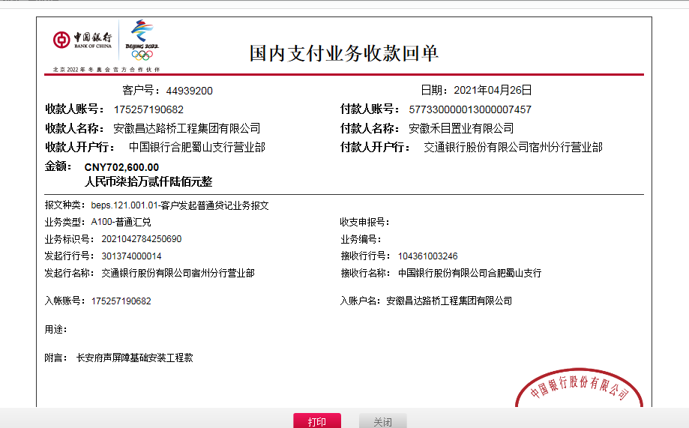
 |  |  |  |  |  |  |  |  | 0.97

 |  |  |  |  |  |  |  |  | -101,400.00

